Модель ГТУ
Данные ISO
Мощность, МВт | 152.95 | ГТУ
КПД на клеммах, % | 33.765 | Мощность, МВт |  |  |  |  |  |  | ISO1 | ISO2 | Среднее
Расход выхлопных газов, кг/с | 506.4 |  | -40 | -28 | -10.2 | -3.1 | 15 | 37 | 155.3 | 150.6 | 152.95 | 154.125
Температура выхлопных газов, С | 539.55 | 1 | 170 | 170 | 169.4 | 163.5 | 148.2 | 128.6 | 34.12 | 33.41 | 33.765 | 33.9425
Исходные данные |  | 0.75 | 127.3 | 127.3 | 127.3 | 123.6 | 111.9 | 96.9 | 509 | 503.8 | 506.4 | 507.7
Нагрузка | 0.5 | 0.5 | 84.5 | 84.5 | 84.5 | 82.6 | 74.7 | 64.5 | 537 | 542.1 | 539.55 | 538.275
Температура воздуха, С | 37
Потери давления на входе в турбину, мБар | 0
Потери давления на выходе из турбины, мБар | 20
Поправочные коэффициенты |  | КПД на клеммах, %
Поправка для N по tнв | 0.86900001764 |  | -40 | -28 | -10.2 | -3.1 | 15 | 37
Поправка для N по Pвх | 1 | 1 | 34.52 | 34.5 | 34.36 | 34.15 | 33.44 | 32.15
Поправка для N по Pвых | 0.98900002241 | 0.75 | 32.23 | 32.22 | 32.15 | 31.94 | 31.26 | 30.02
Поправка для G по tнв | 0.91202712059 | 0.5 | 27.83 | 27.82 | 27.79 | 27.61 | 27.02 | 25.93
Поправка для G по n | 0.69450002909
Поправка для G по Pвх | 1
Поправка для tкт по tнв | 1.0280686617
Поправка для tкт по n | 0.96950000525 | Расход выхлопных газов, кг/с
Поправка для tкт по Pвх | 1 |  | -40 | -28 | -10.2 | -3.1 | 15 | 37
Поправка для tкт по Pвых | 1.0053399801 | 1 | 513.6 | 521 | 531.5 | 522 | 494.6 | 452.1
Поправка для КПД по tнв | 0.95632767677 | 0.75 | 431.4 | 437.5 | 447.6 | 441.4 | 418.2 | 382
Поправка для КПД по n | 0.82294100523 | 0.5 | 357 | 362 | 370.2 | 367.2 | 347.7 | 317.6
Поправка для КПД по Pвх | 1
Поправка для КПД по Pвых | 0.98900002241
Полученные результаты
Мощность, МВт | 65.725753299 | Температура выхлопных газов, С
КПД на клеммах, % | 26.280794055 |  | -40 | -28 | -10.2 | -3.1 | 15 | 37
Погрешность расчётов мощности ГТУ
Расход выхлопных газов, кг/с | 320.7552092 | 1 | 523.5 | 527.3 | 532.9 | 535 | 542.2 | 557.9
Температура выхлопных газов, С | 540.6479833 | 0.75 | 522.1 | 525.9 | 531.4 | 533.6 | 540.9 | 556.7
 |  | 0.5 | 510.4 | 514.1 | 519.4 | 521.6 | 528.9 | 544.5

 |  | Проверка погрешности

 |  | Мощность, МВт |  |  |  |  |  |  |  | Мощность, МВт
 |  |  | -40 | -28 | -10.2 | -3.1 | 15 | 37 |  |  | -40 | -28 | -10.2 | -3.1 | 15 | 37
 |  | 1 | 166.39431238 | 166.39431238 | 166.39431238 | 166.39431238 | 151.41882805 | 131.4515066 |  | 1 | 2.1209927194 | 2.1209927194 | 1.774313827 | 1.7702216374 | 2.1719487517 | 2.2173457213 | 2.2173457213
 |  | 0.75 | 124.79573428 | 124.79573428 | 124.79573428 | 124.79573428 | 113.56412104 | 98.588629948 |  | 0.75 | 1.967215803 | 1.967215803 | 1.967215803 | 0.96742255892 | 1.4871501675 | 1.7426521653 | 1.967215803
 |  | 0.5 | 83.197156189 | 83.197156189 | 83.197156189 | 83.197156189 | 75.709414025 | 65.725753299 |  | 0.5 | 1.5418269958 | 1.5418269958 | 1.5418269958 | 0.72294938081 | 1.3512905288 | 1.9003927113 | 1.9003927113
 |  |  |  |  |  |  |  |  |  |  |  |  |  |  |  |  | 2.2173457213
 |  | КПД на клеммах, % |  |  |  |  |  |  |  | КПД на клеммах, %
Погрешность расчётов КПД на клемах
 |  | 1 | 34.071383887 | 34.060483277 | 34.070784036 | 34.028500472 | 33.331703569 | 31.868626315 |  | 1 | 1.2995831768 | 1.2739615166 | 0.84172282889 | 0.35578192642 | 0.32385296341 | 0.87519031008 | 1.2995831768
 |  | 0.75 | 31.175224802 | 31.165250772 | 31.174675939 | 31.135986592 | 30.498419296 | 29.159707536 |  | 0.75 | 3.272650321 | 3.2735854373 | 3.0336673744 | 2.5172617668 | 2.4362786445 | 2.8657310599 | 3.2735854373
 |  | 0.5 | 28.097320991 | 28.088331689 | 28.096826317 | 28.061956736 | 27.487335925 | 26.280794055 |  | 0.5 | 0.9605497324 | 0.96452799659 | 1.1040889415 | 1.6369313156 | 1.7295926164 | 1.3528501923 | 1.7295926164
 |  |  |  |  |  |  |  |  |  |  |  |  |  |  |  |  | 3.2735854373
 |  | Расход выхлопных газов, кг/с |  |  |  |  |  |  |  | Расход выхлопных газов, кг/с
 |  | 1 | 512.4286088 | 516.76034517 | 526.56307497 | 531.59881811 | 506.09583793 | 461.85053387 |  | 1 | 0.22807461079 | 0.81375332574 | 0.9288664214 | 1.8388540443 | 2.3242696981 | 2.1567206076 | 2.3242696981
 |  | 0.75 | 429.28707606 | 432.91598829 | 441.12822535 | 445.34691925 | 423.98179715 | 386.9152929 |  | 0.75 | 0.48978301759 | 1.0477741061 | 1.445883524 | 0.89418197821 | 1.3825435563 | 1.2867258888 | 1.445883524
 |  | 0.5 | 355.88168372 | 358.89007475 | 365.69807088 | 369.19539464 | 351.48357416 | 320.7552092 |  | 0.5 | 0.31325386108 | 0.85909537193 | 1.2160802585 | 0.54340812664 | 1.0881720337 | 0.99345377973 | 1.2160802585
 |  |  |  |  |  |  |  |  |  |  |  |  |  |  |  |  | 2.3242696981
 |  | Температура выхлопных газов, С |  |  |  |  |  |  |  | Температура выхлопных газов, С
 |  | 1 | 526.2546785 | 528.09669638 | 532.13026712 | 534.37455251 | 542.34169291 | 557.65650373 |  | 1 | 0.52620410629 | 0.15108977509 | 0.14444227415 | 0.11690607224 | 0.026132960378 | 0.043645145322 | 0.52620410629
 |  | 0.75 | 526.2546785 | 528.09669638 | 532.13026712 | 534.37455251 | 542.34169291 | 557.65650373 |  | 0.75 | 0.79576297576 | 0.41770229778 | 0.13742324446 | 0.14515601828 | 0.26653594217 | 0.1718167297 | 0.79576297576
 |  | 0.5 | 510.20391356 | 511.98974991 | 515.90029676 | 518.07613146 | 525.80027412 | 540.6479833 |  | 0.5 | 0.038418189142 | 0.41047463251 | 0.67379731132 | 0.6755882928 | 0.58607031158 | 0.70744108441 | 0.70744108441
 |  |  |  |  |  |  |  |  |  |  |  |  |  |  |  |  | 0.79576297576

Погрешность расчётов расхода выхлопных газов
Погрешность расчётов температуры выхлопных газов

КУ+ПТ номинальный режим
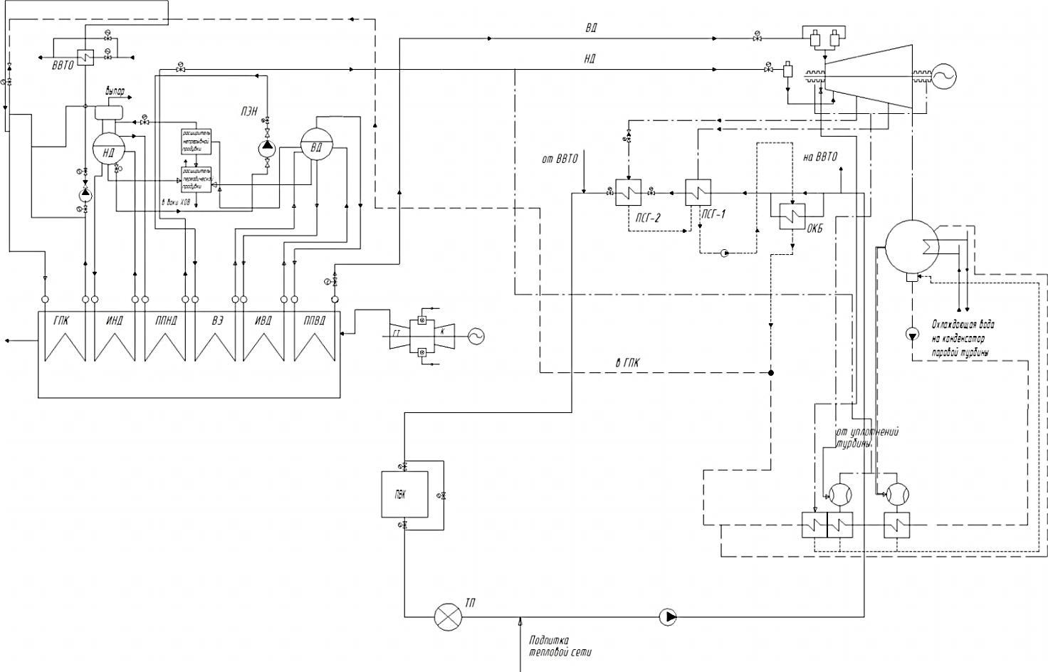
ПЕ ВД |  |  | пар |  |  |  | пар | ЧВД-1 |  |  | пар | ЧВД-2 |  |  | пар | ЧНД |  |  | К-р
газ |  |  | вых |  |  |  | вх | S | 6.7655641692 | kJ/kgK | вх | S | 7.0061221719 | kJ/kgK | вх | S | 7.1601601212 |  | пар
вх | T | 542.1 |  | T | 511.5 | °C |  | T | 508.87863187 | °C |  | T | 198.34695058 | °C |  | T | 111.8461507 | °C | вх | T | 41.50876548 | °C
 | P | 0.1 |  | P | 8.4070 | MPa |  | P | 7.8450 | MPa |  | P | 0.549 | MPa |  | P | 0.1525 | MPa |  | P | 0.008 | MPa
 | I | 960.9361787 |  | H | 3423.2099783 | kJ/kg |  | H | 3423.2099783 | kJ/kg |  | H | 2849.7095035 | kJ/kg |  | H | 2671.7974508 | kJ/kg |  | H | 2240.4144091 | kJ/kg
вых | T | 468.07511189 | вх | T | 301.29755575 | °C | вых | T | 195.85257753 | °C | вых | T | 111.8461507 | °C | вых | T | 41.50876548 | °C | вых | T | 41.50876548 | °C
 | P | 0.1 |  | P | 8.746 | MPa |  | P | 0.549 | MPa |  | P | 0.1525 | MPa |  | P | 0.008 | MPa |  | P | 0.008 | MPa
 | I | 876.30840461 |  | H | 2747.104023 | kJ/kg | G | Ht | 2742.121921 | kJ/kg | G | Ht | 2612.4934333 | kJ/kg | G | Ht | 2240.4144091 | kJ/kg |  | H | 173.83980037 | kJ/kg
G, kg/sec | 503.8 | Q, kW | 42422.295223 | D0 | 62.745040017 |  | 62.745040017 | H | 2844.2851296 | kJ/kg | 77.315782181 | H | 2671.7974508 | kJ/kg | 77.315782181 | H | 2339.6325087 | kJ/kg |  | Dк | 77.315782181
И ВД |  |  | 42422.295223 |  |  |  | КПД | N | 36.324662802 | МВт | КПД | N | 13.755409514 | МВт | КПД | N | 25.681592315 | МВт
газ |  |  | пар |  |  |  | 85% | X пара | -1 |  | 75% | X пара | 0.99008476311 |  | 77% | Dк | 77.315782181
вх | T | 468.07511189 | вых | T | 301.29755575 | °C |  |  |  |  |  |  | 0.99152368913 |  |  | X | 90.15%
 | P | 0.1 |  | P | 8.746 | MPa |  |  |  |  |  |  |  |  |  | Y | 9.85%
 | I | 876.30840461 |  | H | 2747.104023 | kJ/kg |  | Смешение ВД и НД |  |  |  |  |  |  |  | ПНВД |  | вх.уд.Об. | 0.0011077050116 |  | Конденсатный насос
вых | T | 309.2 | вх | T | 298.29755575 | °C |  |  | ВД | НД |  |  |  |  |  | вода |  | вых.уд.Об. |  |  | вода
 | P | 0.1 |  | P | 8.746 | MPa |  | T | 195.85257753 | 210.55666437 |  |  |  |  |  | вх | T | 164.73836144 | °C |  | вх | T | 41.50876548 | °C
 | I | 699.56720281 |  | H | 1335.0879281 | kJ/kg |  | P | 0.549 | 0.611 |  |  |  |  |  |  | P | 0.6964 | MPa |  |  | P | 0.008 | MPa
G, kg/sec | 503.8 | Q, kW | 88597.006381 | D0 | 62.745040017 |  |  | H | 2844.2851296 | 2873.0681325 |  |  |  |  |  |  | H | 696.09556718 | kJ/kg |  |  | H | 173.83980037 | kJ/kg
ЭК ВД |  |  | 88597.006381 |  |  |  |  | G | 62.745040017 | 14.570742164 |  |  |  |  |  |  | S | 1.9897129553 | kJ/kgK |  |  | S | 0.59249115592 | kJ/kgK
газ |  |  | вода |  |  |  |  |  | Сумма | Сумма |  |  |  |  |  | вых | T | 166.22157514 | °C |  | вых | T | 41.683602593 | °C
вх | T | 309.2 | вых | T | 298.29755575 | °C |  | H | 2849.7095035 |  |  |  |  |  |  |  | P | 8.746 | MPa |  |  | P | 2 | MPa | 200 | м
 | P | 0.1 |  | P | 8.7460 | MPa |  | G | 77.315782181 |  |  |  |  |  |  |  | Ht | 704.99300113 | kJ/kg |  |  | Ht | 175.84783644 | kJ/kg | 1.9612
 | I | 699.56720281 |  | H | 1335.0879281 | kJ/kg |  | T | 198.34695058 |  |  |  |  |  |  |  | H | 707.11542592 | kJ/kg |  |  | H | 176.32684033 | kJ/kg
вых | T | 236.6213336 | вх | T | 166.22157514 | °C |  | P | 0.549 |  |  |  |  |  |  |  | D0 | 62.745040017 |  |  |  | Dк | 77.315782181
 | P | 0.1 |  | P | 8.7460 | MPa |  |  |  |  |  |  |  |  |  |  |  | 0.73518498417 | МВт |  |  |  | 0.20445235529 | МВт
 | I | 620.96426398 |  | H | 707.11542592 | kJ/kg |  |  |  |  |  |  |  |  |  | Рециркуляционный насос
G, kg/sec | 503.8 | Q, kW | 39402.159778 | D0 | 62.745040017 |  |  |  |  |  |  |  |  |  |  | вода
ПЕ НД |  |  | 39402.159778 |  |  |  |  | Давление перед ЦНД |  | 0.1525 | МПа |  |  |  |  | вх | T | 161.73836144 | °C
газ |  |  | пар |  |  |  |  | КПД КУ ТО |  | 0.995 |  |  |  |  |  |  | P | 0.6964 | MPa
вх | T | 236.6213336 | вых | T | 212.3213336 | °C |  | Потери пара ВД |  | 0.03 |  |  |  |  |  |  | H | 683.05964382 | kJ/kg
 | P | 0.1 |  | P | 0.691 | MPa |  | Потери в ПЕВД |  | 0.05 |  |  |  |  |  |  | S | 1.9897129553 | kJ/kgK
 | I | 620.96426398 |  | H | 2873.0681325 | kJ/kg |  | Потери ПЕНД |  | 0.05 |  |  |  |  |  | вых | T | 165.55322257 | °C
вых | T | 233.63054078 | вх | T | 164.73836144 | °C |  | КПД ПНВД |  | 0.8074 |  |  |  |  |  |  | P | 1.23573 | MPa | 55 | м
 | P | 0.1 |  | P | 0.6964 | MPa |  | КПД ПННД |  | 0.8074 |  |  |  |  |  |  | Ht | 696.69289875 | kJ/kg | 0.53933
 | I | 617.75139523 |  | H | 2762.5349804 | kJ/kg |  | КПД КН |  | 0.8074 |  |  |  |  |  |  | H | 699.94502273 | kJ/kg
G, kg/sec | 503.8 | Q, kW | 1610.5500602 | D0 | 14.570742164 |  |  | КПД РН |  | 0.8074 |  |  |  |  |  |  | Dр | 11.136505086
И НД |  |  | 1610.5500602 |  |  |  |  | КПД элдвиг |  | 95% |  | 0.611 |  |  |  |  |  | 0.19994057213 | МВт
газ |  |  | пар |  |  |  |  | КПД мех |  | 99%
вх | T | 233.63054078 | вых | T | 164.73836144 | °C |  | КПД ген |  | 98.50%
 | P | 0.1 |  | P | 0.6964 | MPa |  |  |  |  |  |  | 0.066849054359
 | I | 617.75139523 |  | H | 2762.5349804 | kJ/kg |  | Потеря давления в паре ВД |  |  | 0.562 | МПа | 0.96123942374 |  |  | Расход | 503.8
вых | T | 175.5 | вх | T | 161.73836144 | °C |  | Потеря давления ПЕВД |  |  | 0.339 | МПа |  |  |  | Температура уходящих газов, °С | 542.1
 | P | 0.1 |  | P | 0.6964 | MPa |  | Давление БВД |  |  | 8.746 | МПа |  |  |  | Давление | 0.1 | 655.82228463
 | I | 555.67555653 |  | H | 683.05964382 | kJ/kg |  |  |  |  |  |  |  |  |  | Состав уходящих газов, мол. %:
G, kg/sec | 503.8 | Q, kW | 31117.438499 | DНД | 14.570742164 | Hводы |  | Потеря давления на смешение |  |  | 0.062 | МПа |  |  |  | N2 | 77.98 | 0.7798
ГПК |  |  |  | DВД | 62.745040017 | 696.09556718 |  | Потеря давления в паре НД |  |  | 0.142 | МПа | 0.20549927641 |  |  | O2 | 12.26 | 0.1226
газ |  |  | вода |  |  |  |  | Потеря давления ПЕНД |  |  | 0.0054 | МПа |  |  |  | CO2 | 3.05 | 0.0305
вх | T | 175.5 | вых | T | 161.73836144 | °C |  | Давление БНД |  |  | 0.6964 | МПа |  |  |  | Ar | 0.66 | 0.0066
 | P | 0.1 |  | P | 0.6964 | MPa |  |  |  |  |  |  |  |  |  | H2O | 6.05 | 0.0605
 | I | 555.67555653 |  | H | 683.05964382 | kJ/kg |  | Недогрев ПЕВД |  | 30.6 | С |  |  |  |  |  |  |  |  |  |  |  |  |  |  |  |  |  |  |  |  | Расчет |  |  |  | Отчет
вых | T | 103.43945961 | вх | T | 60 | °C |  | Недогрев ПЕНД |  | 24.3 | С |  |  |  |  |  |  |  |  |  |  |  |  |  |  |  |  |  |  |  |  | T | S | P | X | T | S | P | X
 | P | 0.1 |  | P | 0.6964 | MPa |  | Недогрев ЭВД |  | 3 | С |  |  |  |  |  |  |  |  |  |  |  |  |  |  |  |  |  |  |  | Вход ЧВД-1 | 508.87863187 | 6.7655641692 |  |  | 508.6 | 6.7646887174 | 7.845
 | I | 479.56960714 |  | H | 251.74839576 | kJ/kg |  | Недогрев ИВД |  | 7.9024442525 | С |  |  |  |  |  |  |  |  |  |  |  |  |  |  |  |  |  |  |  | Вход ПЕНД | 210.55666437 |  | 0.611
G, kg/sec | 503.8 | Q, kW | 38150.466415 | D0 | 88.452287266 |  |  | Недогрев ИНД |  | 10.761638565 | С |  |  |  |  |  |  |  |  |  |  |  |  |  |  |  |  |  |  |  | Вход ЧВД-2
 |  |  |  |  |  |  |  | Недогрев ГПК |  | 3 | С |  |  |  |  |  |  |  |  |  |  |  |  |  |  |  |  |  |  |  | Перед ЧНД
 |  |  |  |  |  |  |  |  |  |  |  |  |  |  |  |  |  |  |  |  |  |  |  |  |  |  |  | Паровая турбина |  |  | Вход ЧНД
Мощность ПТУ |  | 73.878987265 | МВт |  |  |  |  |  |  |  |  |  |  |  |  |  |  |  |  |  |  |  |  |  |  |  | 10 | Пар ВД на входе в турбину: |  |  | Конденсатор
Мощность насосов |  | 1.1395779116 | МВт |  |  |  |  |  |  |  |  |  |  |  |  |  |  |  |  |  |  |  |  |  |  |  |  | Расход пара, кг/с | 63.4
Мощность ПТУ |  | 72.739409354 | МВт |  |  |  |  |  |  |  |  |  |  |  |  |  |  |  |  |  |  |  |  |  |  |  |  | Давление пара, МПа | 7.845
Из отчета |  | 75.27 | МВт |  |  |  |  |  |  |  |  |  |  |  |  |  |  |  |  |  |  |  |  |  |  |  |  | Температура пара, °С: | 508.6
 |  |  |  |  |  |  |  |  |  |  |  |  |  |  |  |  |  |  |  |  |  |  |  |  |  |  | 11 | Пар НД на входе в турбину:
 |  |  |  |  |  |  |  |  |  |  |  |  |  |  |  |  |  |  |  |  |  |  |  |  |  |  |  | Расход пара, кг/с | 14.76
Контур ВД |  |  |  |  |  |  |  |  |  |  |  |  |  |  |  |  |  |  |  |  |  |  |  |  |  |  |  | Давление пара, МПа | 0.611
Контур НД |  |  |  |  |  |  |  |  |  |  |  |  |  |  |  |  |  |  |  |  |  |  |  |  |  |  |  | Температура пара, °С | 209.8
 |  |  |  |  |  |  |  |  |  |  |  |  |  |  |  |  |  |  |  |  |  |  |  |  |  |  | 12 | Пар после смешения:
Газ | ПЕВД | ПЕВД | ИВД | ЭВД | ПЕНД | ИНД | ГПК |  |  |  |  |  |  |  |  |  |  |  |  |  |  |  |  |  |  |  |  | Расход, кг/с | 78.16
Темпа | 542.1 | 468.07511189 | 309.2 | 236.6213336 | 233.63054078 | 175.5 | 103.43945961 |  |  |  |  |  |  |  |  |  |  |  |  |  |  |  |  |  |  |  |  | Давление пара, МПа | 0.549 | -0.062
Q | 0 | 42.422295223 | 131.0193016 | 170.42146138 | 172.03201144 | 203.14944994 | 241.29991635 |  |  |  |  |  |  |  |  |  |  |  |  |  |  |  |  |  |  |  |  | Температура пара,°С | 197.8
 |  |  |  |  |  |  |  |  |  |  |  |  |  |  |  |  |  |  |  |  |  |  |  |  |  |  | 13 | Пар в отборе 2:
Газ из отчета |  |  |  |  |  |  |  |  |  |  |  |  |  |  |  |  |  |  |  |  |  |  |  |  |  |  |  | Расход, кг/с | 0
 | 542.1 | 468.05 | 309.2 | 235.9 | 233 | 175.5 | 106.9 |  |  |  |  |  |  |  |  |  |  |  |  |  |  |  |  |  |  |  |  | Давление пара, МПа | 0.2542
Q | 0 | 42.422295223 | 131.0193016 | 170.42146138 | 172.03201144 | 203.14944994 | 239.46782865 |  |  |  |  |  |  |  |  |  |  |  |  |  |  |  |  |  |  |  |  | Температура пара, °С | 131.4
ВД | НД |  |  |  |  |  |  |  |  |  |  |  |  |  |  |  |  |  |  |  |  |  |  |  |  |  | 14 | Пар в отборе 1:
Пар | ПЕВД |  | ИВД |  | ЭВД |  | ПЕНД |  | ИНД |  | ГПК |  |  |  |  |  |  |  |  |  |  |  |  |  |  |  |  | Расход, кг/с | 0
Темпа | 511.5 | 301.29755575 | 301.29755575 | 298.29755575 | 298.29755575 | 166.22157514 | 212.3213336 | 164.73836144 | 164.73836144 | 161.73836144 | 161.73836144 | 60 |  |  |  |  |  |  |  |  |  |  |  |  |  |  |  | Давление пара, МПа | 0.1525
Q | 0 | 42.422295223 | 42.422295223 | 131.0193016 | 131.0193016 | 170.42146138 | 170.42146138 | 172.03201144 | 172.03201144 | 203.14944994 | 203.14944994 | 241.29991635 |  |  |  |  |  |  |  |  |  |  |  |  |  |  |  | Температура пара, °С | 111.8
 |  |  |  |  |  |  |  |  |  |  |  |  |  |  |  |  |  |  |  |  |  |  |  |  |  |  | 15 | Пар перед ЦНД:
Пар из отчета |  |  |  |  |  |  |  |  |  |  |  |  |  |  |  |  |  |  |  |  |  |  |  |  |  |  |  | Расход, кг/с | 78.16
Из очтета ВД | Из отчета НД |  |  |  |  |  |  |  |  |  |  |  |  |  |  |  |  |  |  |  |  |  |  |  |  |  |  | Температура пара, °С | 111.8
Пар | ПЕВД |  | ИВД |  | ЭВД |  | ПЕНД |  | ИНД |  | ГПК |  |  |  |  |  |  |  |  |  |  |  |  |  |  |  |  | Степень сухости пара/влажность пара , % | /1,89
Темпа | 511.5 | 301.29755575 | 301.29755575 | 298.8 | 298.8 | 166.5 | 211.6 | 164.73836144 | 164.73836144 | 164.6 | 164.6 | 60 |  |  |  |  |  |  |  |  |  |  |  |  |  |  | 16 | Пар после ЦНД:
Пар из отчета | 0 | 42.422295223 | 42.422295223 | 131.0193016 | 131.0193016 | 170.42146138 | 170.42146138 | 172.03201144 | 172.03201144 | 203.14944994 | 203.14944994 | 239.46782865 |  |  |  |  |  |  |  |  |  |  |  |  |  |  |  | Расход, кг/с | 78.16
 |  |  |  |  |  |  |  |  |  |  |  |  |  |  |  |  |  |  |  |  |  |  |  |  |  |  |  | Давление пара, МПа | 0.008
 |  |  |  |  |  |  |  |  |  |  |  |  |  |  |  |  |  |  |  |  |  |  |  |  |  |  |  | Степень сухости пара/влажность пара , % | /9,78
 |  |  |  |  |  |  |  |  |  |  |  |  |  |  |  |  |  |  |  |  |  |  |  |  |  |  |  | Температура обратной сетевой воды, °С | -

Конденсационные режимы
Теплотехнические показатели ПГУ -220Т ТЭЦ-12 Мосэнерго
Состав оборудования: ГТЭ-160 + котел-утилизатора + Т-56/73-7,8/0,04 Конденсационные режимы
Таблица № 5
№ пп | Показатель | Температура наружного воздуха, С
 |  | -42 | -40 | -28 | -20 | -10.2 | -3.1 | -2.5 | 15 | 15 | 15 | 37 | 37
 | Режимы | Конденсационные режимы |  |  |  |  |  |  | ISO | tо.в.20 С | tо.в.25 С | tо.в.35 С | tо.в.40 С
Газотурбинная установка
1 | Относительная нагрузка ГТУ, % | 100
2 | Мощность, МВт | 170 | 170 | 170 | 170 | 169.4 | 163.5 | 163 | 150.6 | 148.2 | 148.2 | 128.6 | 128.6
3 | КПД на клеммах, % | 34.26 | 34.52 | 34.5 | 34.49 | 34.36 | 34.15 | 34.13 | 33.41 | 33.44 | 33.44 | 32.15 | 32.15
4 | Расход топлива, кг/с
 | (Qнр = 49084 кДж/кг) | 10.11 | 10.03 | 10.04 | 10.04 | 10.04 | 9.75 | 9.73 | 9.02 | 9.03 | 9.03 | 8.15 | 8.15
5 | Расход выхлопных газов, кг/с | 516.2 | 513.6 | 521 | 526.3 | 531.5 | 522 | 521.1 | 503.8 | 494.6 | 494.6 | 452.1 | 452.1
6 | Температура выхлопных газов, С | 522.8 | 523.5 | 527.3 | 529.8 | 532.9 | 535 | 535.2 | 542.1 | 542.2 | 542.2 | 557.9 | 557.9
Котел-утилизатор
7 | Температура дымовых газов,°С:
 | после ПеВД | 456.9 | 457.2 | 459.7 | 461.3 | 463.2 | 464.3 | 464.4 | 468.05 | 467.9 | 467.9 | 476 | 476
 | после ИВД | 306 | 305.8 | 307.9 | 309.3 | 310.8 | 310 | 310 | 309.2 | 307.9 | 307.9 | 304.9 | 304.9
 | после ЭКВД | 237.7 | 237.4 | 238 | 238.3 | 238.6 | 237.7 | 237.7 | 235.9 | 235 | 235 | 230.4 | 230.4
 | после ППНД | 234.6 | 234.4 | 235 | 235.3 | 235.7 | 234.8 | 234.7 | 233 | 232.1 | 232.1 | 227.6 | 227.6
 | после ИНД | 175.9 | 175.7 | 176.6 | 177.1 | 177.8 | 177 | 176.9 | 175.5 | 174.6 | 174.7 | 171.2 | 171.2
 | после ГПК (ух.газы) | 108.9 | 108.7 | 110.5 | 110.7 | 111.8 | 111.7 | 111.8 | 106.9 | 109.2 | 111.2 | 112.1 | 115.4
8 | Тракт ВД:
 | Расход пара, кг/с | 61.51 | 61.36 | 62.88 | 63.95 | 65.14 | 64.47 | 64.4 | 63.4 | 62.63 | 62.63 | 60.24 | 60.24
 | Давление пара, МПа | 8.025 | 8.011 | 8.224 | 8.372 | 8.536 | 8.464 | 8.457 | 8.407 | 8.273 | 8.273 | 8.043 | 8.043
 | Температура пара, °С | 496.8 | 497.4 | 499.8 | 501.2 | 503.1 | 505.2 | 505.4 | 511.5 | 512.2 | 512.2 | 525.7 | 526.7
9 | Тракт НД:
 | Расход пара, кг/с | 15.51 | 15.42 | 15.59 | 15.69 | 15.78 | 15.46 | 15.43 | 14.76 | 14.49 | 14.53 | 13 | 12.99
 | Давление пара, МПа | 0.687 | 0.684 | 0.697 | 0.706 | 0.716 | 0.707 | 0.706 | 0.691 | 0.68 | 0.681 | 0.644 | 0.644
 | Температура пара, °С | 212.3 | 212.2 | 212.7 | 213.1 | 213.4 | 212.8 | 212.8 | 211.6 | 211 | 211 | 208 | 208
Паровая турбина
10 | Пар ВД на входе в турбину:
 | Расход пара, кг/с | 61.51 | 61.36 | 62.88 | 63.95 | 65.14 | 64.47 | 64.4 | 63.4 | 62.63 | 62.63 | 60.24 | 60.24
 | Давление пара, МПа | 7.493 | 7.48 | 7.676 | 7.811 | 7.961 | 7.896 | 7.889 | 7.845 | 7.723 | 7.723 | 7.517 | 7.517
 | Температура пара, °С: | 493.8 | 494.5 | 496.8 | 498.2 | 500 | 502.2 | 502.4 | 508.6 | 509.4 | 509.4 | 524 | 524
11 | Пар НД на входе в турбину:
 | Расход пара, кг/с | 15.51 | 15.42 | 15.59 | 15.69 | 15.78 | 15.46 | 15.43 | 14.76 | 14.49 | 14.53 | 13 | 12.99
 | Давление пара, МПа | 0.598 | 0.596 | 0.608 | 0.617 | 0.627 | 0.62 | 0.619 | 0.611 | 0.602 | 0.602 | 0.578 | 0.579 | 0.062 | 0.062 | 0.062 | 0.062 | 0.062 | 0.062 | 0.062 | 0.062 | 0.062 | 0.062 | 0.062 | 0.062
 | Температура пара, °С | 210.3 | 210.2 | 210.7 | 211.1 | 211.4 | 210.8 | 210.8 | 209.8 | 209.2 | 209.2 | 206.5 | 206.5
12 | Пар после смешения:
 | Расход, кг/с | 76.72 | 76.5 | 78.17 | 79.33 | 80.61 | 79.62 | 79.52 | 78.16 | 76.82 | 76.86 | 72.94 | 72.94
 | Давление пара, МПа | 0.536 | 0.534 | 0.546 | 0.555 | 0.565 | 0.558 | 0.557 | 0.549 | 0.54 | 0.54 | 0.516 | 0.517
 | Температура пара,°С | 191.6 | 191.9 | 192.8 | 193.3 | 194.4 | 195.1 | 195.2 | 197.8 | 198 | 198 | 204.7 | 204.6
13 | Пар в отборе 2:
 | Расход, кг/с | 0 | 0 | 0 | 0 | 0 | 0 | 0 | 0 | 0 | 0 | 0 | 0
 | Давление пара, МПа | 0.2483 | 0.2476 | 0.2533 | 0.2572 | 0.2616 | 0.2585 | 0.2582 | 0.2542 | 0.25 | 0.2502 | 0.2392 | 0.2398
 | Температура пара, °С | 127.2 | 127.1 | 127.8 | 128.3 | 128.9 | 129 | 129.2 | 131.4 | 131.6 | 131.7 | 137.6 | 137.7
14 | Пар в отборе 1:
 | Расход, кг/с | 0 | 0 | 0 | 0 | 0 | 0 | 0 | 0 | 0 | 0 | 0 | 0
 | Давление пара, МПа | 0.1492 | 0.1487 | 0.1522 | 0.1546 | 0.1572 | 0.1554 | 0.1552 | 0.1525 | 0.15 | 0.1503 | 0.1437 | 0.1446
 | Температура пара, °С | 111.2 | 111.1 | 111.8 | 112.2 | 112.8 | 112.4 | 112.4 | 111.8 | 111.3 | 111.4 | 110.1 | 110.2
15 | Пар перед ЦНД:
 | Расход, кг/с | 76.72 | 76.5 | 78.17 | 79.33 | 80.61 | 79.62 | 79.52 | 78.16 | 76.82 | 76.86 | 72.94 | 72.94
 | Температура пара, °С | 111.2 | 111.1 | 111.2 | 112.2 | 112.8 | 112.4 | 112.4 | 111.8 | 111.3 | 111.4 | 110.1 | 110.2
 | Степень сухости пара/влажность пара , % | /2,39 | /2,36 | /2,36 | /2,38 | /2,34 | /2,25 | /2,24 | /1,89 | /1,90 | /1,90 | /1,23 | /1,20
 | Расход сетевой воды, кг/с | 0 | 0 | 0 | 0 | 0 | 0 | 0 | 0 | 0 | 0 | 0 | 0
 | из них: на ОКБ, кг/с | - | - | - | - | - | - | - | - | - | - | - | -
 | на ВВТО, кг/с | - | - | - | - | - | - | - | - | - | - | - | -
 | Температура прямой сетевой воды, °С | - | - | - | - | - | - | - | - | - | - | - | -
 | Температура обратной сетевой воды, °С | - | - | - | - | - | - | - | - | - | - | - | -
16 | Пар после ЦНД:
 | Расход, кг/с | 76.73 | 76.49 | 78.17 | 79.33 | 80.61 | 79.62 | 79.52 | 78.16 | 76.82 | 76.86 | 72.94 | 72.94
 | Давление пара, МПа | 0.007 | 0.0069 | 0.0084 | 0.0085 | 0.01 | 0.0106 | 0.0106 | 0.008 | 0.01 | 0.0132 | 0.02 | 0.0252
 | Степень сухости пара/влажность пара , % | /10,27 | /10,25 | /10,04 | /9,95 | /9,73 | /9,46 | /9,45 | /9,78 | /9,20 | /8,68 | /7,10 | /6,52
Конденсатор:
17 | Давление пара, МПа | 0.007 | 0.0069 | 0.0084 | 0.0085 | 0.0096 | 0.0106 | 0.0106 | 0.008 | 0.0101 | 0.0131 | 0.02 | 0.0252
18 | Температура конденсата, °С | 38.9 | 38.9 | 42.3 | 42.8 | 45 | 46.9 | 46.8 | 41.4 | 46 | 51 | 60.1 | 65.1
19 | Расход охлаждающей воды, кг/с | 3611 | 3611 | 3611 | 3611 | 3611 | 3611 | 3611 | 3611 | 3611 | 3611 | 3611 | 3611
20 | Температура охлажд. воды на входе, °С | 13 | 13 | 16 | 16 | 18 | 20 | 20 | 15 | 20 | 25 | 35 | 40
21 | Температура охлажд. воды на выходе, °С | 24 | 24 | 27.2 | 27.3 | 29.5 | 31.4 | 31.4 | 26.3 | 31 | 36 | 45.6 | 50.6
22 | Температура основного конденсата после
 | КПУ, °С | 41.7 | 41.6 | 45.1 | 45.4 | 47.8 | 49.5 | 49.5 | 44.2 | 48.8 | 53.8 | 62.9 | 67.9
23 | Температура конденсата после ОКБ, °С | - | - | - | - | - | - | - | - | - | - | - | -
24 | Температура основного конденсата после
 | смешения с конденсатом ОКБ, °С | 41.7 | 41.6 | 45.1 | 45.4 | 47.8 | 49.5 | 49.5 | 44.2 | 48.8 | 53.8 | 62.9 | 67.9
25 | Расход конденсата на ГПК до точки смешения
 | с рец., кг/с | 77.35 | 77.1 | 78.79 | 79.96 | 81.25 | 80.25 | 80.15 | 78.78 | 77.44 | 77.48 | 73.55 | 73.55
26 | Расход конденсата на ГПК за точкой
 | смешения, кг/с | 82.14 | 81.94 | 80.63 | 81.57 | 80.94 | 78.92 | 78.59 | 82.91 | 76.79 | 73.54 | 65.46 | 64.65
27 | Расход рециркуляции ГПК, кг/с | 11.98 | 12 | 9.72 | 9.61 | 8.07 | 6.88 | 6.86 | 10.75 | 7.25 | 3.97 | 0 | 0
28 | Расход байпаса ГПК, кг/с | 7.19 | 7.17 | 7.88 | 8 | 8.37 | 8.19 | 8.42 | 6.62 | 7.9 | 7.9 | 8.09 | 8.9
29 | Температура конденсата перед ГПК (после
 | смешения с рец), °С | 60 | 60 | 60 | 60 | 60 | 60 | 60 | 60 | 60 | 60 | 62.8 | 67.8
30 | Температура основного конденсата после
 | ГПК, °С | 165.8 | 165.6 | 167.2 | 167.6 | 168.7 | 168.2 | 168.3 | 164.6 | 165.7 | 167 | 165.1 | 165.7
31 | Температура питательн. воды перед ЭВД, °С | 166.4 | 166.4 | 166.4 | 166.5 | 166.5 | 166.5 | 166.5 | 166.5 | 166.5 | 166.5 | 166.4 | 166.4
39
32 | Температура воды после ЭВД, °С | 296.8 | 297.8 | 298.7 | 299.5 | 300.4 | 299.7 | 299.7 | 298.8 | 297.7 | 297.7 | 294.2 | 294.2
33 | Давление пара в БВД, МПа | 8.3412 | 8.3249 | 8.544 | 8.703 | 8.8797 | 8.8005 | 8.8034 | 8.746 | 8.6006 | 8.6006 | 8.3461 | 8.3461
34 | Давление пара в БНД, МПа | 0.6925 | 0.69 | 0.703 | 0.7119 | 0.7218 | 0.7122 | 0.7106 | 0.6964 | 0.685 | 0.6857 | 0.6476 | 0.6478
ПГУ
35 | Мощность ГТУ, МВт | 170 | 170 | 170 | 170 | 169.4 | 163.5 | 163 | 150.6 | 148.2 | 148.2 | 128.6 | 128.6
36 | Мощность ПТ, МВт | 72.68 | 72.55 | 73.34 | 74.59 | 74.24 | 73.98 | 73.91 | 75.27 | 72.43 | 70.75 | 65.77 | 64.14
37 | Мощность ПГУ брутто, МВт | 242.68 | 242.55 | 243.34 | 244.59 | 243.64 | 237.48 | 236.91 | 225.87 | 220.63 | 218.95 | 194.37 | 192.74
38 | Тепловая нагрузка ПСГ-1, МВт | - | - | - | - | - | - | - | - | - | - | - | -
 | Гкал/ч | - | - | - | - | - | - | - | - | - | - | - | -
39 | Тепловая нагрузка ПСГ-2, МВт | - | - | - | - | - | - | - | - | - | - | - | -
 | Гкал/ч | - | - | - | - | - | - | - | - | - | - | - | -
40 | Тепловая нагрузка ОКБ, МВт | - | - | - | - | - | - | - | - | - | - | - | -
 | Гкал/ч | - | - | - | - | - | - | - | - | - | - | - | -
41 | Тепловая нагрузка ВВТО, МВт | - | - | - | - | - | - | - | - | - | - | - | -
 | Гкал/ч | - | - | - | - | - | - | - | - | - | - | - | -
42 | Суммарная тепловая нагрузка блока, Гкал/ч | - | - | - | - | - | - | - | - | - | - | - | -
 | МВт | - | - | - | - | - | - | - | - | - | - | - | -

43 | Расход условного топлива на блок, т.у.т/ч | 60.95 | 60.47 | 60.53 | 60.53 | 60.53 | 58.78 | 58.66 | 55.46 | 54.44 | 54.44 | 49.14 | 49.14
44 | Удельный расход условного топлива на
 | выработанное тепло, кг/Гкал | - | - | - | - | - | - | - | - | - | - | - | -
45 | Расход условного топлива на выработку
 | тепла, т.у.т/ч | - | - | - | - | - | - | - | - | - | - | - | -
46 | Расход условного топлива на выработку
 | эл.энергии, т.у.т/ч | 60.95 | 60.47 | 60.53 | 60.53 | 60.53 | 58.78 | 58.66 | 55.46 | 54.44 | 54.44 | 49.14 | 49.14
47 | Удельный расход условного топлива на
 | выработанную электроэнергию, г/кВт.ч | 251.15 | 249.31 | 248.75 | 247.48 | 248.44 | 247.52 | 247.6 | 245.53 | 246.75 | 248.64 | 252.82 | 254.96
48 | Электрический КПД ПГУ, % | 48.92 | 49.28 | 49.39 | 49.64 | 49.45 | 49.64 | 49.62 | 50.04 | 49.79 | 49.41 | 48.6 | 48.19
49 | Доля электроэнергии в отпуск. энергии. | 1 | 1 | 1 | 1 | 1 | 1 | 1 | 1 | 1 | 1 | 1 | 1

40

Теплотехнические показатели ПГУ -220Т ТЭЦ-12 Мосэнерго.
Состав оборудования: ГТЭ-160 + котел-утилизатора + Т-56/73-7,8/0,04 Конденсационные режимы. Нагрузка 75%
Таблица № 6
№ | Показатель | Температура наружного воздуха, °С
пп |  | -40 | -28 | -10.2 | -3.1 | 15 | 37
 | Режимы | Конденсационные режимы
Газотурбинная установка
1 | Относительная нагрузка ГТУ, % | 75
2 | Мощность, МВт | 127.3 | 127.3 | 127.3 | 123.6 | 111.9 | 96.9
3 | КПД на клеммах, % | 32.23 | 32.22 | 32.15 | 31.94 | 31.26 | 30.02
4 | Расход топлива, кг/с | 8.05 | 8.05 | 8.07 | 7.88 | 7.29 | 6.57
 | (Qнр = 49084 кДж/кг)
5 | Расход выхлопных газов, кг/с | 431.4 | 437.5 | 447.6 | 441.4 | 418.2 | 382
6 | Температура выхлопных газов, С | 522.1 | 525.9 | 531.4 | 533.6 | 540.9 | 556.7
Котел-утилизатор
7 | Температура дымовых газов,°С:
 | после ПеВД | 455 | 457.5 | 461.1 | 462.2 | 466 | 474.4
 | после ИВД | 293.4 | 295.3 | 298.4 | 297.9 | 295.7 | 292.8
 | после ЭКВД | 231.6 | 232.1 | 233 | 232.3 | 229.8 | 225.7
 | после ППНД | 228.5 | 229 | 229.9 | 229.3 | 226.8 | 222.8
 | после ИНД | 169.8 | 170.6 | 171.9 | 171.3 | 169.2 | 165.9
 | после ГПК (ух.газы) | 105.7 | 107.6 | 109.1 | 108.5 | 109.8 | 111.5
8 | Тракт ВД:
 | Расход пара, кг/с | 51.75 | 53 | 54.97 | 54.61 | 53.06 | 50.92
 | Давление пара, МПа | 6.83 | 7.007 | 7.287 | 7.251 | 7.08 | 6.868
 | Температура пара, °С | 500.4 | 503 | 506.7 | 508.7 | 515.5 | 529.7
9 | Тракт НД:
 | Расход пара, кг/с | 12.74 | 12.87 | 13.1 | 12.88 | 12.09 | 10.85
 | Давление пара, МПа | 0.556 | 0.567 | 0.584 | 0.578 | 0.556 | 0.526
 | Температура пара, °С | 206.5 | 207 | 207.8 | 207.5 | 206.1 | 203.9
Паровая турбина
10 | Пар ВД на входе в турбину:
 | Расход пара, кг/с | 51.75 | 53 | 54.97 | 54.61 | 53.06 | 50.92 |  |  |  |  | 0.61290322581 | 0.88753387534
 | Давление пара, МПа | 6.401 | 6.564 | 6.821 | 6.789 | 6.633 | 6.441 |  |  |  |  |  | 0.78771637987
 | Температура пара, °С: | 497.9 | 500.5 | 504.1 | 506.1 | 513.1 | 527.3
11 | Пар НД на входе в турбину:
 | Расход пара, кг/с | 12.74 | 12.87 | 13.1 | 12.88 | 12.09 | 10.85
 | Давление пара, МПа | 0.48 | 0.49 | 0.506 | 0.503 | 0.488 | 0.468 |  | 0.038 | 0.038 | 0.038 | 0.038
 | Температура пара, °С | 204.7 | 205.2 | 206 | 205.7 | 204.4 | 202.4
12 | Пар после смешения:
 | Расход, кг/с | 64.25 | 65.61 | 67.81 | 67.22 | 64.89 | 61.55
 | Давление пара, МПа | 0.442 | 0.452 | 0.468 | 0.465 | 0.45 | 0.43
 | Температура пара,°С | 191.7 | 192.8 | 194.4 | 195.3 | 198.3 | 205.1

Продолжение таблицы № 6
13 | Пар в отборе 2:
 | Расход, кг/с | 0 | 0 | 0 | 0 | 0 | 0
 | Давление пара, МПа | 0.184 | 0.189 | 0.195 | 0.194 | 0.188 | 0.18
 | Температура пара, °С | 118.4 | 119.3 | 120.4 | 121.1 | 123.9 | 129.9
14 | Пар в отборе 1:
 | Расход, кг/с | 0 | 0 | 0 | 0 | 0 | 0
 | Давление пара, МПа | 0.08 | 0.082 | 0.085 | 0.084 | 0.081 | 0.079
 | Температура пара, °С | 93.4 | 94 | 95 | 94.8 | 93.9 | 93
15 | Пар перед ЦНД:
 | Расход, кг/с | 64.25 | 65.61 | 67.81 | 67.22 | 64.89 | 61.55
 | Температура пара, °С | 93.4 | 94 | 95 | 94.8 | 93.9 | 93
 | Степень сухости/влажность пара , % | /3,5 | /3,5 | /3,5 | /3,37 | /3,0 | /2,37
16 | Пар после ЦНД:
 | Расход, кг/с | 64.25 | 65.61 | 67.81 | 67.22 | 64.89 | 61.55
 | Давление пара, МПа | 0.006 | 0.007 | 0.008 | 0.009 | 0.011 | 0.017
 | Степень сухости/влажность пара, % | /10,0 | /9,7 | /9,5 | /9,2 | /8,4 | /6,7
Конденсатор:
17 | Давление пара, МПа | 0.006 | 0.007 | 0.008 | 0.009 | 0.011 | 0.017
18 | Температура конденсата, °С | 35.45 | 38.87 | 41.51 | 43.46 | 47.73 | 56.87
19 | Расход охлаждающей воды, кг/с | 3611 | 3611 | 3611 | 3611 | 3611 | 3611
20 | Тем-ра охлажд. воды на входе, °С | 13 | 16 | 18 | 20 | 25 | 35
21 | Тем-ра охлажд. воды на выходе, °С | 22.4 | 25.6 | 27.9 | 29.8 | 34.5 | 44.1
22 | Температура основного конденсата
 | после КПУ, °С | 38.2 | 41.6 | 44.3 | 44.5 | 50.5 | 59.6
23 | Тем-ра конденсата после ОКБ, °С | - | - | - | - | - | -
24 | Тем-ра основного конденсата после
 | смешения с конденсатом ОКБ, °С | 38.2 | 41.6 | 44.3 | 44.5 | 50.5 | 59.6
25 | Расход конденсата на ГПК до точки
 | смешения, кг/с | 64.81 | 66.19 | 68.38 | 67.81 | 65.45 | 62.09
26 | Расход конденсата на ГПК за точкой
 | смешения, кг/с | 74.47 | 72.53 | 72.53 | 71.94 | 63.92 | 53.31
27 | Расход конденсата на рециркуляцию,
 | кг/с | 13.96 | 11.57 | 9.97 | 9.82 | 5.6 | 0.17
28 | Расход конденсата на байпас, кг/с | 4.28 | 5.23 | 5.81 | 5.69 | 7.13 | 8.94
29 | Температура конденсата перед ГПК
 | (после смешения с рец), °С | 60 | 60 | 60 | 60 | 60 | 60
30 | Температура основного конденсата | 146.1
 | после ГПК (с учетом байпаса), °С |  | 146.8 | 148 | 147.6 | 146.1 | 143.9
31 | Тем-ра питат. воды перед ЭВД, °С | 166.2 | 166.2 | 166.3 | 166.3 | 166.2 | 166.2
32 | Температура воды после ЭВД, °С | 285.1 | 286.2 | 288.6 | 288.1 | 285.8 | 282.4
33 | Давление пара в БВД, МПа | 7.053 | 7.241 | 7.539 | 7.5 | 7.315 | 7.084
34 | Давление пара в БНД, МПа | 0.559 | 0.569 | 0.586 | 0.581 | 0.559 | 0.527

Продолжение таблицы № 6
ПГУ
35 | Мощность ГТУ, МВт | 127.3 | 127.3 | 127.3 | 123.6 | 111.9 | 96.9
36 | Мощность ПТ, МВт | 62.12 | 62.8 | 64.65 | 63.71 | 60.84 | 56.36
37 | Мощность ПГУ брутто, МВт | 189.42 | 190.1 | 191.95 | 187.31 | 172.7 | 153.3
38 | Тепловая нагрузка ПСГ-1, МВт | 0 | 0 | 0 | 0 | 0 | 0
 | Гкал/ч | 0 | 0 | 0 | 0 | 0 | 0
39 | Тепловая нагрузка ПСГ-2, МВт | 0 | 0 | 0 | 0 | 0 | 0
 | Гкал/ч | 0 | 0 | 0 | 0 | 0 | 0
40 | Тепловая нагрузка ОКБ, МВт | 0 | 0 | 0 | 0 | 0 | 0
 | Гкал/ч | 0 | 0 | 0 | 0 | 0 | 0
41 | Тепловая нагрузка ВВТО, МВт | 0 | 0 | 0 | 0 | 0 | 0
 | Гкал/ч | 0 | 0 | 0 | 0 | 0 | 0
42 | Суммар. тепл. нагрузка блока, Гкал/ч | 0 | 0 | 0 | 0 | 0 | 0
 | МВт | 0 | 0 | 0 | 0 | 0 | 0
 | Расход условного топлива на блок,
43 | т.у.т/ч | 48.53 | 48.53 | 48.65 | 47.51 | 43.95 | 39.61
44 | Удельный расход условного топлива на
 | выработанное тепло, кг/Гкал | 150 | 150 | 150 | 150 | 150 | 150
45 | Расход усл. топлива на выработку
 | тепла, т.у.т/ч | 0 | 0 | 0 | 0 | 0 | 0
46 | Расход усл. топлива на выработку
 | эл.энергии, т.у.т/ч | 48.53 | 48.53 | 48.65 | 47.51 | 43.95 | 39.61
47
 | Удельный расход условного топлива на выработанную электроэнергию, г/кВт.ч
 |  | 256.2 | 255.3 | 253.5 | 253.6 | 254.5 | 258.4
48 | Электрический КПД ПГУ, % | 47.95 | 48.12 | 48.47 | 48.43 | 48.27 | 47.55
49 | Доля эл.энергии в отпуск. энергии | 1 | 1 | 1 | 1 | 1 | 1

Теплотехнические показатели ПГУ -220Т ТЭЦ-12 Мосэнерго
Состав оборудования:ГТЭ-160 + котел-утилизатора + Т-56/73-7,8/0,04 Конденсационные режимы
Таблица № 7
№ пп | Показатель | Температура наружного воздуха, °С
 |  | -40 | -28 | -10.2 | -3.1 | 15 | 37
 |  |  |  |  |  |  | tохл.в.35 С
 | Режимы | Конденсационные режимы
Газотурбинная установка
1 | Относительная нагрузка ГТУ, % | 50
2 | Мощность, МВт | 84.5 | 84.5 | 84.5 | 82.6 | 74.7 | 64.5
3 | КПД на клеммах, % | 27.83 | 27.82 | 27.79 | 27.61 | 27.02 | 25.93
4 | Расход топлива, кг/с | 6.19 | 6.19 | 6.2 | 6.09 | 5.63 | 5.07
 | (Qнр = 49084 кДж/кг)
5 | Расход выхлопных газов, кг/с | 357 | 362 | 370.2 | 367.2 | 347.7 | 317.6
6 | Температура выхлопных газов, С | 510.4 | 514.1 | 519.4 | 521.6 | 528.9 | 544.5
Котел-утилизатор
7 | Температура дымовых газов,°С:
 | после ПеВД | 445.8 | 448.2 | 451.8 | 453 | 456.9 | 465.3
 | после ИВД | 277.5 | 279.3 | 282 | 281.9 | 280 | 277.3
 | после ЭКВД | 223.9 | 224.3 | 225.2 | 224.8 | 222.5 | 218.9
 | после ППНД | 220.7 | 221.2 | 222 | 221.7 | 219.4 | 215.9
 | после ИНД | 161 | 161.3 | 161.8 | 161.6 | 160.2 | 158.2
 | после ГПК (ух.газы) | 99.8 | 101.5 | 102.7 | 103.3 | 104 | 92.1
8 | Тракт ВД:
 | Расход пара, кг/с | 41.97 | 42.97 | 44.5 | 44.44 | 43.17 | 41.42
 | Давление пара, МПа | 5.527 | 5.669 | 5.884 | 5.885 | 5.747 | 5.574
 | Температура пара, °С | 494.3 | 497.1 | 501.1 | 503.1 | 509.9 | 524.1
9 | Тракт НД:
 | Расход пара, кг/с | 10.57 | 10.74 | 11.04 | 10.92 | 10.17 | 9.03
 | Давление пара, МПа | 0.461 | 0.463 | 0.466 | 0.465 | 0.457 | 0.446
 | Температура пара, °С | 200.9 | 201.1 | 201.5 | 201.3 | 200.4 | 199
Паровая турбина
10 | Пар ВД на входе в турбину:
 | Расход пара, кг/с | 41.97 | 42.97 | 44.5 | 44.44 | 43.17 | 41.42
 | Давление пара, МПа | 5.199 | 5.331 | 5.529 | 5.53 | 5.404 | 5.246
 | Температура пара, °С: | 492.2 | 495 | 499 | 500.9 | 507.8 | 522.1
11 | Пар НД на входе в турбину:
 | Расход пара, кг/с | 10.57 | 10.74 | 11.04 | 10.92 | 10.17 | 9.03
 | Давление пара, МПа | 0.4 | 0.4 | 0.4 | 0.4 | 0.4 | 0.4 |  | 0.018 | 0.019 | 0.033 | 0.049
 | Температура пара, °С | 199.4 | 199.6 | 199.8 | 199.7 | 199 | 197.8
12 | Пар после смешения:
 | Расход, кг/с | 52.33 | 53.5 | 55.33 | 55.2 | 53.14 | 50.25
 | Давление пара, МПа | 0.36 | 0.369 | 0.382 | 0.381 | 0.367 | 0.351
 | Температура пара,°С | 191.9 | 193.2 | 195.2 | 196 | 196.1 | 205.8

Продолжение таблицы № 7
13 | Пар в отборе 2:
 | Расход, кг/с | 0 | 0 | 0 | 0 | 0 | 0
 | Давление пара, МПа | 0.15 | 0.1538 | 0.1595 | 0.1591 | 0.153 | 0.1469
 | Температура пара, °С | 119.3 | 120.4 | 122.1 | 122.9 | 122.1 | 131.6
14 | Пар в отборе 1:
 | Расход, кг/с | 0 | 0 | 0 | 0 | 0 | 0
 | Давление пара, МПа | 0.0647 | 0.0663 | 0.0688 | 0.0686 | 0.066 | 0.064
 | Температура пара, °С | 87.9 | 88.5 | 89.5 | 89.4 | 88.4 | 87.6
15 | Пар перед ЦНД:
 | Расход, кг/с | 52.33 | 53.5 | 55.33 | 55.17 | 53.14 | 50.25
 | Температура пара, °С | 87.9 | 88.5 | 89.5 | 89.4 | 88.5 | 87.6
 | Степень сухости/влажность пара, % | /2,75 | /2,72 | /2,68 | /2,61 | /2,62 | /1,63
16 | Пар после ЦНД:
 | Расход, кг/с | 52.3 | 53.5 | 55.33 | 55.17 | 53.14 | 50.25
 | Давление пара, МПа | 0.0048 | 0.0057 | 0.0066 | 0.0073 | 0.0092 | 0.0147
 | Степень сухости/влажность пара, % | /9,27 | /8,92 | /8,68 | /8,40 | /7,94 | /5,87
Конденсатор:
17 | Давление пара, МПа | 0.0048 | 0.0057 | 0.0066 | 0.0073 | 0.0092 | 0.0147
18 | Температура конденсата, °С | 32 | 35.4 | 37.9 | 39.9 | 44.3 | 53.55
19 | Расход охлаждающей воды, кг/с | 3611 | 3611 | 3611 | 3611 | 3611 | 3611
20 | Тем-ра охлажд. воды на входе, °С | 13 | 16 | 18 | 20 | 25 | 35
21 | Тем-ра охлажд. воды на выходе, °С | 20.7 | 23.9 | 26.2 | 28.1 | 32.8 | 42.5
22 | Температура основного конденсата
 | после КПУ, °С | 34.7 | 38.1 | 40.7 | 42.6 | 47 | 56.3
23 | Тем-ра конденсата после ОКБ, °С | - | - | - | - | - | -
24 | Тем-ра основного конденсата после
 | смешения с конденсатом ОКБ, °С | 34.7 | 38.1 | 40.7 | 54.8 | 47 | 56.3
25 | Расход конденсата на ГПК до точки
 | смешения, кг/с | 52.85 | 54.02 | 55.86 | 55.68 | 53.64 | 50.76
26 | Расход конденсата на ГПК за точкой
 | смешения, кг/с | 63.78 | 61.98 | 61.82 | 59.94 | 54.51 | 67.7
27 | Расход конденс. на рециркуляцию, кг/с | 14.37 | 12.29 | 10.94 | 9.66 | 6.83 | 16.94
28 | Расход конденсата на байпас, кг/с | 3.44 | 4.32 | 4.97 | 5.4 | 5.96 | 0
29 | Температура конденсата перед ГПК
 | (после смешения с рец), °С | 60 | 60 | 60 | 60 | 60 | 60
30 | Температура основного конденсата | 138.9
 | после ГПК (с учетом байпаса), °С |  | 139.1 | 139.4 | 139.3 | 138.6 | 137.7
31 | Тем-ра питат. воды перед ЭВД, °С | 166 | 166 | 166.1 | 166.1 | 166 | 166
32 | Температура воды после ЭВД, °С | 272 | 272.3 | 275.5 | 275.3 | 272.7 | 270.1
33 | Давление пара в БВД, МПа | 5.674 | 5.823 | 6.049 | 6.05 | 5.902 | 5.717
34 | Давление пара в БНД, МПа | 0.463 | 0.464 | 0.468 | 0.467 | 0.458 | 0.447

Продолжение таблицы № 7
ПГУ
35 | Мощность ГТУ, МВт | 84.5 | 84.5 | 84.5 | 82.6 | 74.7 | 64.5
36 | Мощность ПТ, МВт | 49.91 | 50.47 | 51.95 | 51.46 | 49.45 | 45.19
37 | Мощность ПГУ брутто, МВт | 134.4 | 135 | 136.5 | 134.1 | 124.2 | 109.69
38 | Тепловая нагрузка ПСГ-1, МВт | 0 | 0 | 0 | 0 | 0 | 0
 | Гкал/ч | 0 | 0 | 0 | 0 | 0 | 0
39 | Тепловая нагрузка ПСГ-2, МВт | 0 | 0 | 0 | 0 | 0 | 0
 | Гкал/ч | 0 | 0 | 0 | 0 | 0 | 0
40 | Тепловая нагрузка ОКБ, МВт | 0 | 0 | 0 | 0 | 0 | 0
 | Гкал/ч | 0 | 0 | 0 | 0 | 0 | 0
41 | Тепловая нагрузка ВВТО, МВт | 0 | 0 | 0 | 0 | 0 | 0
 | Гкал/ч | 0 | 0 | 0 | 0 | 0 | 0

42 | Суммар. тепл. нагрузка блока, Гкал/ч | 0 | 0 | 0 | 0 | 0 | 0
 | МВт | 0 | 0 | 0 | 0 | 0 | 0
43 | т.у.т/ч | 37.32 | 37.32 | 37.38 | 36.72 | 33.94 | 30.57
44 | Удельный расход условного топлива
 | на выработанное тепло, кг/Гкал | 150 | 150 | 150 | 150 | 150 | 150
45 | Расход усл. топлива на выработку
 | тепла, т.у.т/ч | 0 | 0 | 0 | 0 | 0 | 0
46 | Расход усл. топлива на выработку
 | эл.энергии, т.у.т/ч | 37.32 | 37.32 | 37.38 | 36.72 | 33.94 | 30.57
47 | на выработанную электроэнергию,
 | г/кВт.ч | 277.7 | 276.4 | 273.9 | 273.9 | 273.3 | 278.7
48 | Электрический КПД ПГУ, % | 44.24 | 44.44 | 44.85 | 44.85 | 44.95 | 44.08

Граф. исх. данных
Зависимсоть температуры газов на выходе из турбины от температуры наружного воздуха
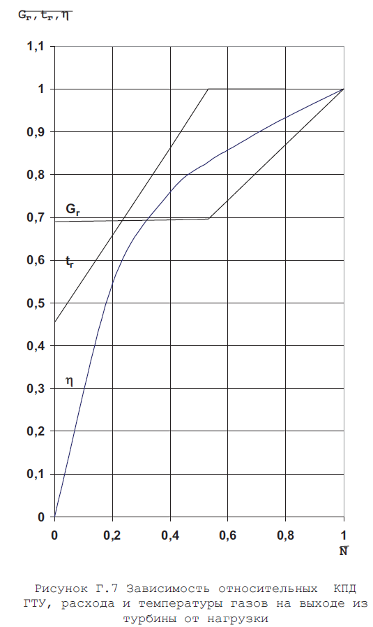
 |  |  |  |  | 0 |  |  |  |  | 0
 |  |  |  |  | 1 |  |  |  |  | 10
 |  |  |  |  | 2 |  |  |  |  | 20
 |  |  |  |  | 3 |  |  |  |  | 30
 |  |  |  |  | 4 |  |  |  |  | 40
 |  |  |  |  | 5 |  |  |  |  | 50
 |  |  |  |  | 6 |  |  |  |  | 60
 |  |  |  |  | 7 |  |  |  |  | 70
 |  |  |  |  | 8
 |  |  |  |  | 9
 |  |  |  |  | 10
tatm |  |  |  | ntatm | 11 | -3 | 1.0499097109
0.9729397893 | -30.00 | 0.973 | -30 | 1.1000000238 | 12 | -1 | 1.0481481552
0.97390294075 | -27 | 0.9739 | -27 | 1.1000000238 | 13 | -30 | 1.018781662 | 1.018781662
0.97458815575 | -25 | 0.9745 | -25 | 1.1000000238 | 14 | -25 | 1.0231630802 | 1.0231630802
0.97647172213 | -20 | 0.9766 | -20 | 1.1000000238 | 15 | -20 | 1.0281732082 | 1.0281732082
0.97863334417 | -15 | 0.9785 | -15 | 1.1000000238 | 16 | -15 | 1.0338119268 | 1.0338119268
0.98111569881 | -10 | 0.9812 | -10 | 1.1000000238 | 17 | -10 | 1.0400793552 | 1.0400793552
0.98396158218 | -5 | 0.9839 | -5 | 1.1000000238 | 18 | -5 | 1.0469753742 | 1.0469753742
0.98721367121 | 0 | 0.9873 |  | 1.0909999609 | 19 | -2 | 1.0504994392 | 1.051
0.99091476202 | 5 |  |  | 1.0609999895 | 20 | 0 | 1.0457023382 | 1.0454 |  | 1 | 1 | 1
0.99510765076 | 10 | 0.995 |  | 1.0310000181 |  | 5 | 1.0321435928 | 1.03165 |  | 1.0026700497 | 0.9944999814 | 0.9944999814
0.99983501434 | 15 |  |  | 1.0010000467 |  | 10 | 1.016602993 | 1.0164 |  | 1.0053399801 | 0.98900002241 | 0.98900002241
1.0051395893 | 20 | 1.0053 |  | 0.97100001574 |  | 15 | 0.99939936399 | 0.99965 |  | 1.0080100298 | 0.98350000381 | 0.98350000381
1.0110641718 | 25 |  |  | 0.94099998474 |  | 20 | 0.98085153103 | 0.9814 |  | 1.0106799603 | 0.97799998522 | 0.97799998522
1.0176515579 | 30 | 1.0175 |  | 0.91100001335 |  | 25 | 0.96127837896 | 0.96165 |  | 1.0133500099 | 0.97250002623 | 0.97250002623
1.0249444246 | 35 |  |  | 0.88099998236 |  | 30 | 0.94099867344 | 0.9404 |  | 1.0160200596 | 0.96700000763 | 0.96700000763
1.032985568 | 40 | 1.033 |  | 0.85100001097 |  | 35 | 0.9203312397 | 0.91985 |  | 1.01868999 | 0.96149998903 | 0.96149998903
 |  |  |  |  |  | 40 | 0.8995949626 | 0.9

efftatm |  | g_tatm
1.0220258236 | 1.0219 | 1.018781662 | 1 | 1 | 1 | 1 | -10 | 1.0400793552
1.0221495628 | 1.0222 | 1.021335125 | 1.0002504587 | 0.99900001287 | 0.99940001965 | 0.99849998951
1.0222566128 | 1.02243 | 1.0231630802 | 1.0005007982 | 0.99800002575 | 0.99879997969 | 0.99699997902 | 0 | 0.68500000238 | 0.46000000834 | -0.004550000187 | 1.0000000036E-15
1.022521615 | 1.0225 | 1.0281732082 | 1.0007512569 | 0.99699997902 | 0.99819999933 | 0.99550002813 | 0.1 | 0.68690001965 | 0.56190001965 | 0.30260270834 | 0.28530040741
1.0226304531 | 1.02245 | 1.0338119268 | 1.0010015965 | 0.99599999189 | 0.99760001898 | 0.99400001764 | 0.2 | 0.6887999773 | 0.66380000114 | 0.52695089579 | 0.546
1.0223923922 | 1.0223 | 1.0400793552 | 1.0012520552 | 0.99500000477 | 0.99699997902 | 0.99250000715 | 0.3 | 0.69069999456 | 0.76569998264 | 0.67692279816 | 0.678
1.0216171741 | 1.0219 | 1.0469753742 | 1.0015023947 | 0.99400001764 | 0.99639999866 | 0.99099999666 | 0.4 | 0.69260001183 | 0.86760002375 | 0.76884931326 | 0.76
1.0201485157 | 1.0199999809 | 1.0457023382 | 1.0017528534 | 0.99299997091 | 0.99580001831 | 0.98949998617 | 0.5 | 0.69450002909 | 0.96950000525 | 0.82294100523 | 0.82
1.0146939754 | 1.015 | 1.0321435928 | 1.0020031929 | 0.99199998379 | 0.99519997835 | 0.98799997568 | 0.6 | 0.74040001631 | 1 | 0.85926496983 | 0.86
1.0080112219 | 1.008 | 1.016602993 | 1.0022536516 | 0.99099999666 | 0.994599998 | 0.9865000248 | 0.7 | 0.80529999733 | 1 | 0.89372169971 | 0.9
1.0002323389 | 1 | 0.99939936399 | 1.0025039911 | 0.99000000954 | 0.99400001764 | 0.98500001431 | 0.8 | 0.87019997835 | 1 | 0.93402248621 | 0.935
0.99148923159 | 0.9915 | 0.98085153103 | 1.0027544498 | 0.98900002241 | 0.99339997768 | 0.98350000381 | 0.9 | 0.93509995937 | 1 | 0.97566586733 | 0.97
0.98191386461 | 0.982 | 0.96127837896 | 1.0030047894 | 0.98799997568 | 0.99279999733 | 0.98199999332 | 1 | 1 | 1 | 0.99791502953 | 1
0.97163838148 | 0.9715 | 0.94099867344 | 1.0032552481 | 0.98699998856 | 0.99220001698 | 0.98049998283
0.96079468727 | 0.961 | 0.9203312397 | 1.0035057068 | 0.98600000143 | 0.99159997702 | 0.97899997234
0.94951474667 | 0.9494 | 0.8995949626 | 1.0037560463 | 0.98500001431 | 0.99099999666 | 0.97750002146
 |  |  | 1.004006505 | 0.98400002718 | 0.99040001631 | 0.97600001097
 |  |  | 1.0042568445 | 0.98299998045 | 0.98979997635 | 0.97450000048
 |  |  | 1.0045073032 | 0.98199999332 | 0.98919999599 | 0.97299998999
 |  |  | 1.0047576427 | 0.9810000062 | 0.98860001564 | 0.9714999795
 |  |  | 1.0050081015 | 0.98000001907 | 0.98799997568 | 0.97000002861

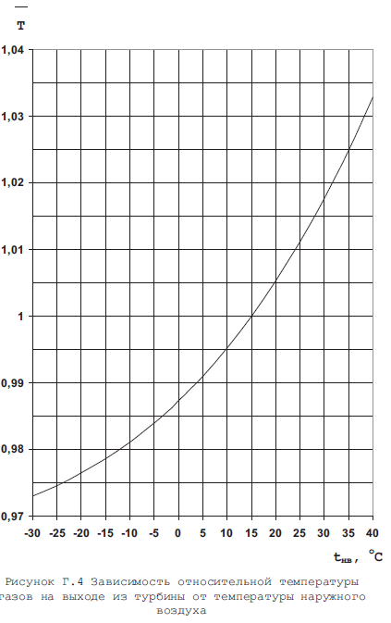
Зависимсоть температуры газов на выходе из турбины от температуры наружного воздуха
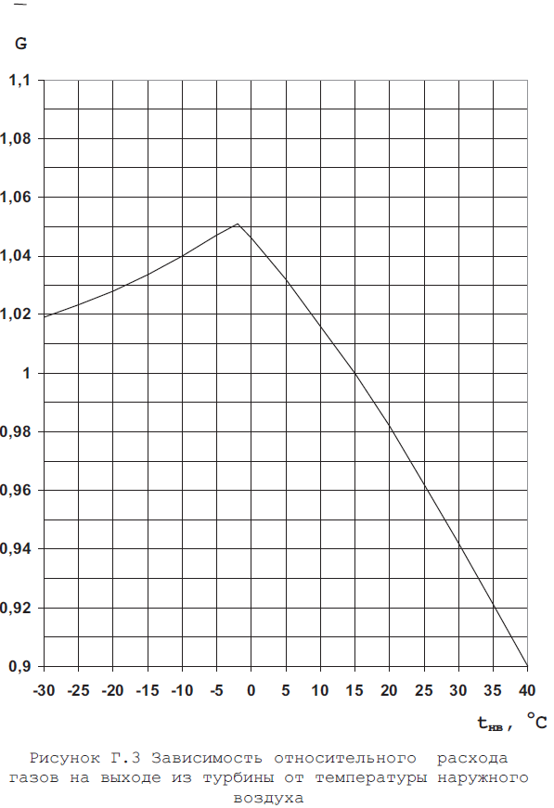
Зависимсоть температуры газов на выходе из турбины от температуры наружного воздуха
Зависимсоть температуры газов на выходе из турбины от температуры наружного воздуха

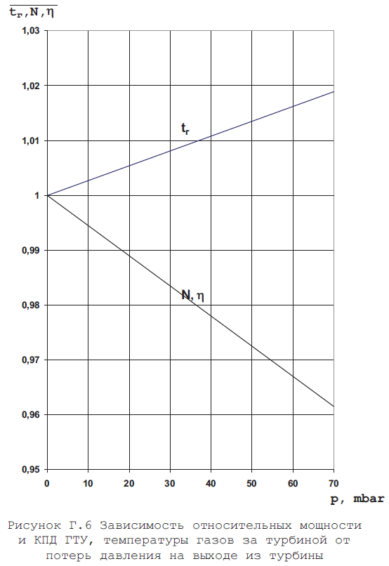

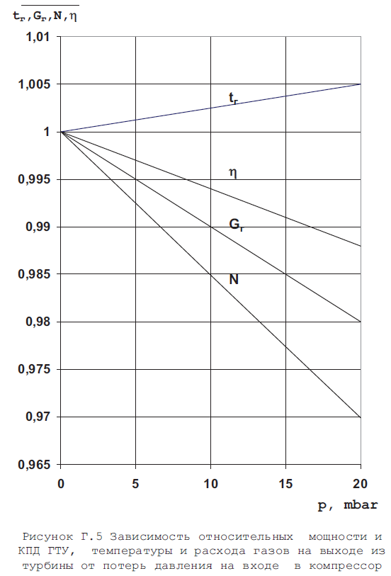
Зависимсоть температуры газов на выходе из турбины от температуры наружного воздуха
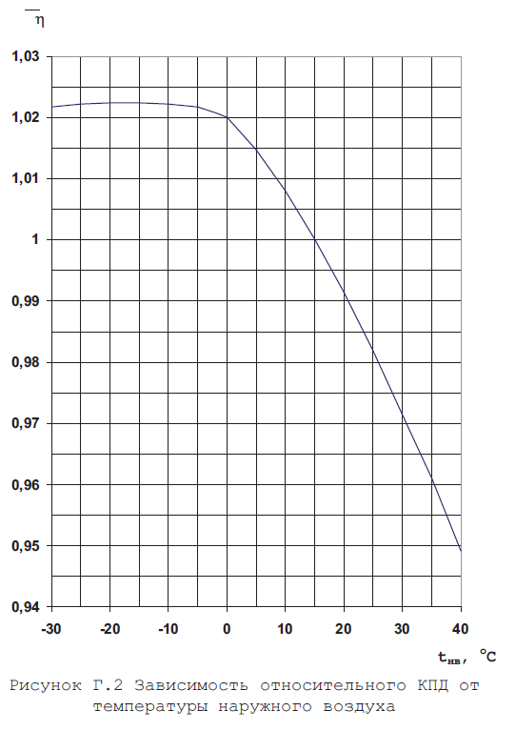
Зависимсоть температуры газов на выходе из турбины от температуры наружного воздуха
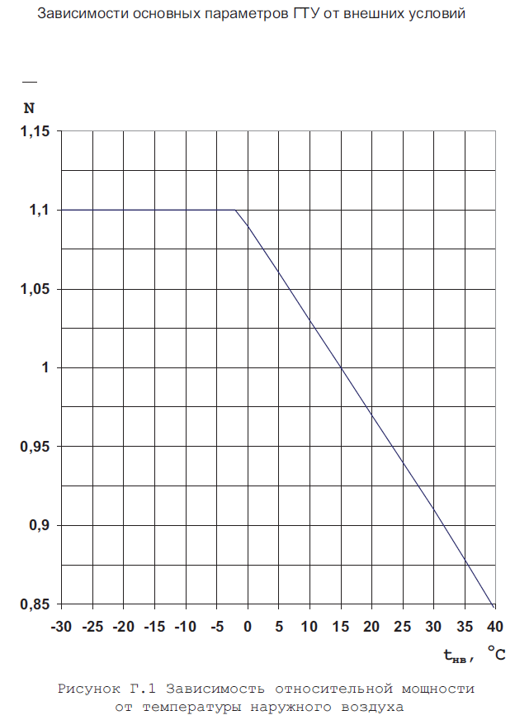
Зависимсоть температуры газов на выходе из турбины от температуры наружного воздуха

